G1
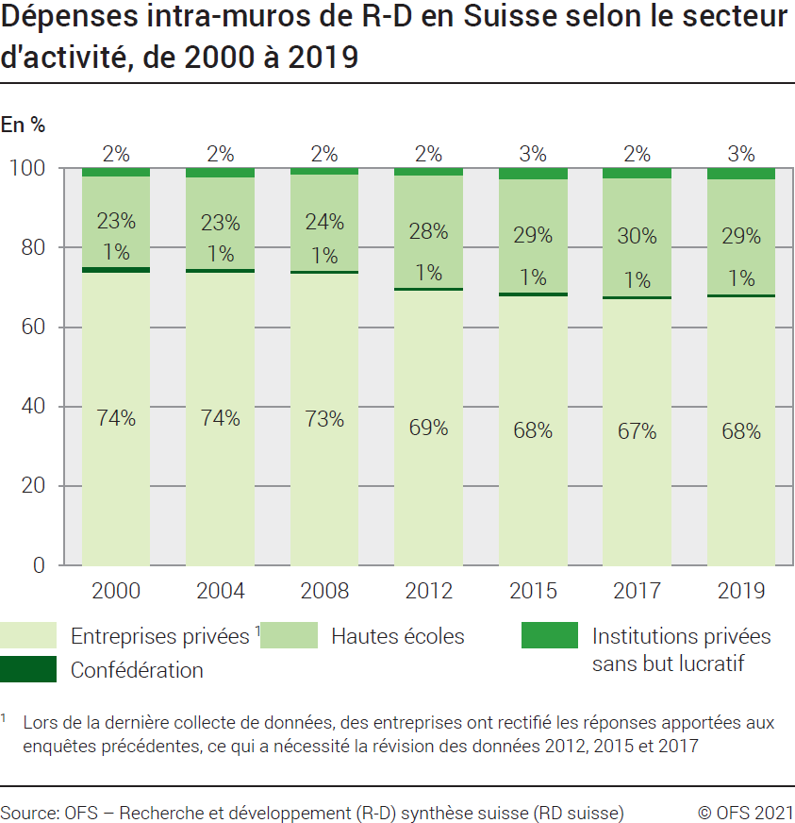
Ind20202_G1 - Dépenses de R-D |  |  |  |  |  |  |  |  |  |  |  |  | Retour à l'index

Dépenses intra-muros de recherche et développement (R-D) en Suisse selon le secteur d'activité, de 2000 à 2019
En millions de francs à prix courants et en %

Secteur | million |  |  |  |  |  |  | %
 | 2019 | 2017 | 2015 | 2012 | 2008 | 2004 | 2000 | 2019 | 2017 | 2015 | 2012 | 2008 | 2004 | 2000
Entreprises privées1 | 15454 | 14120 | 13961 | 12819 | 11979 | 9659 | 7888 | 67.5 | 67.1 | 67.9 | 69.3 | 73.5 | 73.7 | 73.9
Confédération | 214 | 184 | 194 | 139 | 123 | 140 | 141 | 0.9 | 0.9 | 0.9 | 0.8 | 0.8 | 1.1 | 1.3
Hautes écoles | 6606 | 6217 | 5885 | 5204 | 3940 | 3000 | 2440 | 28.9 | 29.5 | 28.6 | 28.1 | 24.2 | 22.9 | 22.9
Institutions privées sans but lucratif | 610 | 526 | 524 | 340 | 260 | 300 | 205 | 2.7 | 2.5 | 2.5 | 1.8 | 1.6 | 2.3 | 1.9
Total secteurs | 22884 | 21048 | 20563 | 18502 | 16301 | 13099 | 10675 | 100 | 100 | 100 | 100 | 100 | 100 | 100

1 Lors de la dernière collecte de données, des entreprises ont rectifié les réponses apportées aux enquêtes précédentes, ce qui a nécessité la révision des données 2012, 2015 et 2017

Source: OFS - Recherche et développement (R-D) synthèse suisse (RD suisse)
© OFS

G201
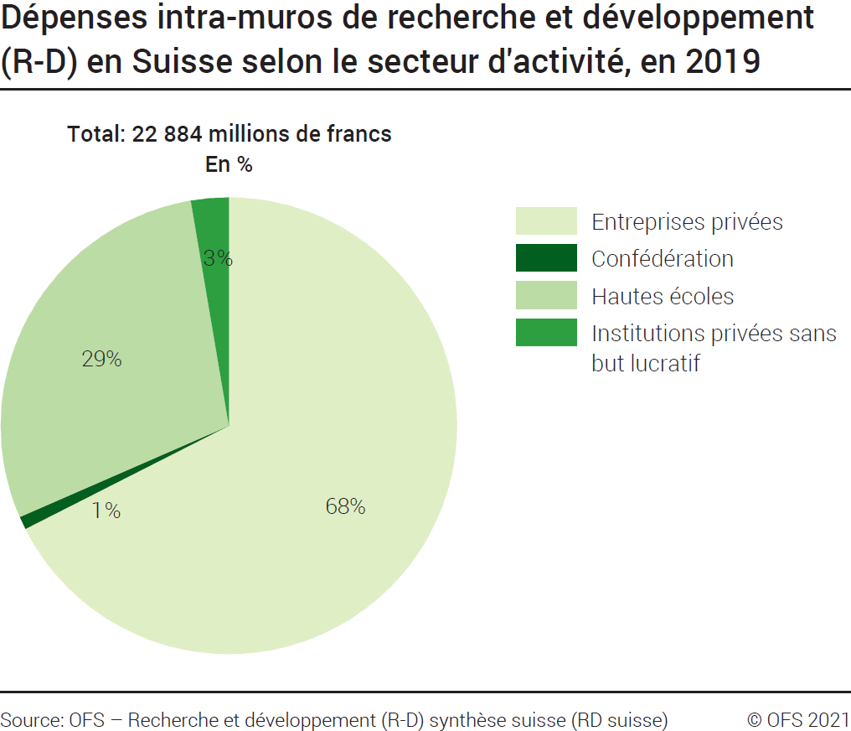
Ind20202_G201 - Dépenses de R-D |  | Retour à l'index

Dépenses intra-muros de recherche et développement (R-D) en Suisse selon le secteur d'activité, en 2019
En millions de francs à prix courants et en %

Secteur d'activité | Millions de francs | %
Entreprises privées | 15454 | 68
Confédération | 214 | 1
Hautes écoles | 6606 | 29
Institutions privées sans but lucratif | 610 | 3
Total secteurs | 22884 | 100

Source: OFS - Recherche et développement (R-D) synthèse suisse (RD suisse)
© OFS

G209
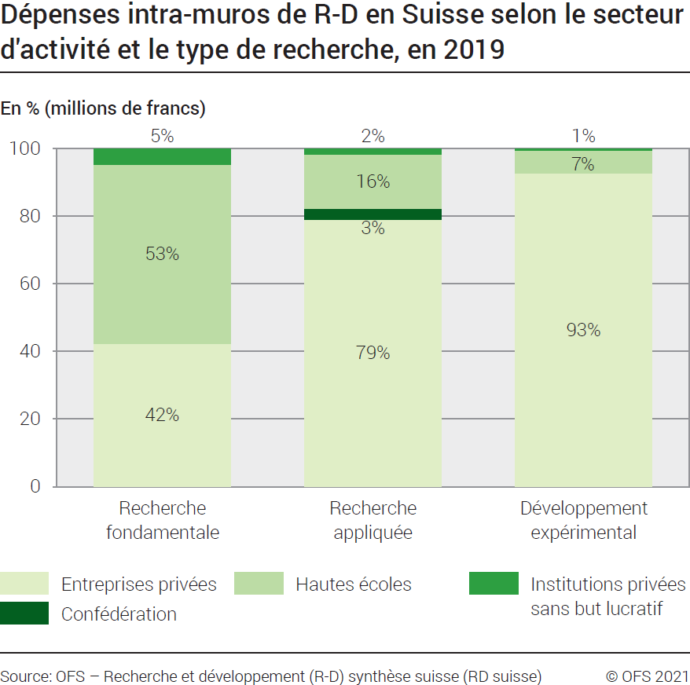
Ind20202_G209 - Dépenses de R-D |  | Retour à l'index

Dépenses intra-muros de recherche et développement (R-D) en Suisse selon le secteur d'activité et le type de recherche, en 2019
En millions de francs à prix courants et en %

Secteur d'activités et type de recherche | Millions de francs | %
Total Entreprises privées | 15454 | 100
Recherche fondamentale | 4065 | 26
Recherche appliquée | 5245 | 34
Développement expérimental | 6144 | 40
Total Confédération | 214 | 100
Recherche fondamentale | 1 | 0
Recherche appliquée | 210 | 98
Développement expérimental | 4 | 2
Total Hautes écoles | 6606 | 100
Recherche fondamentale | 5099 | 77
Recherche appliquée | 1065 | 16
Développement expérimental | 442 | 7
Total Institutions privées sans but lucratif | 610 | 100
Recherche fondamentale | 456 | 75
Recherche appliquée | 114 | 19
Développement expérimental | 40 | 7
Total des dépenses intra-muros de R-D en Suisse | 22884 | 100
Total recherche fondamentale | 9621 | 42
Total recherche appliquée | 6634 | 29
Total développement expérimental | 6629 | 29

Source: OFS - Recherche et développement (R-D) synthèse suisse (RD suisse)
© OFS

G2
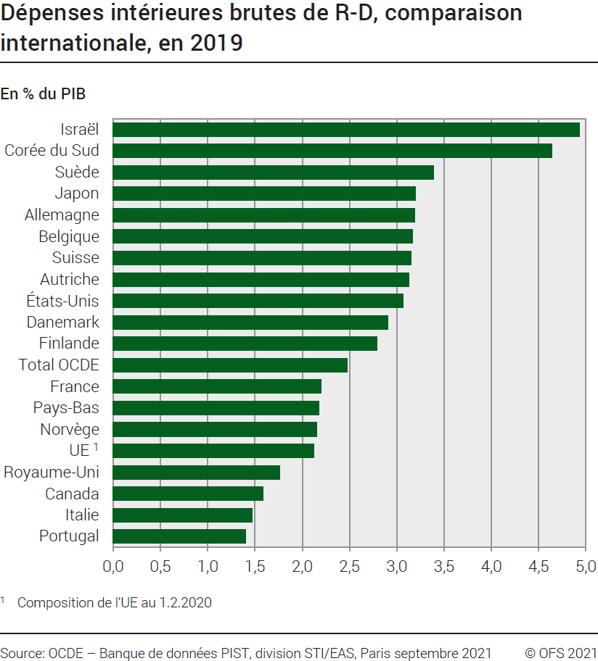
Ind20202_G2 - Dépenses de R-D |  | Retour à l'index

Dépenses intérieures brutes de recherche et développement (R-D), comparaison internationale, en 2019
En % du PIB

Pays | % du PIB
Israël | 4.93
Corée du Sud | 4.64
Suède | 3.39
Japon | 3.20
Allemagne | 3.19
Belgique | 3.17
Suisse 1 | 3.15
Autriche | 3.13
Etats-Unis | 3.07
Danemark | 2.91
Finlande | 2.79
Total OCDE | 2.48
France | 2.20
Pays-Bas | 2.18
Norvège | 2.15
UE 2 | 2.12
Royaume-Uni | 1.76
Canada | 1.59
Italie | 1.47
Portugal | 1.40

1 PIB révisé
2 Composition de l'UE au 1.2.2020
Source: OCDE, banque de données PIST, Division STI / EAS, Paris, septembre 2021
OFS - Recherche et développement (R-D) synthèse suisse (RD suisse)
© OFS

G210
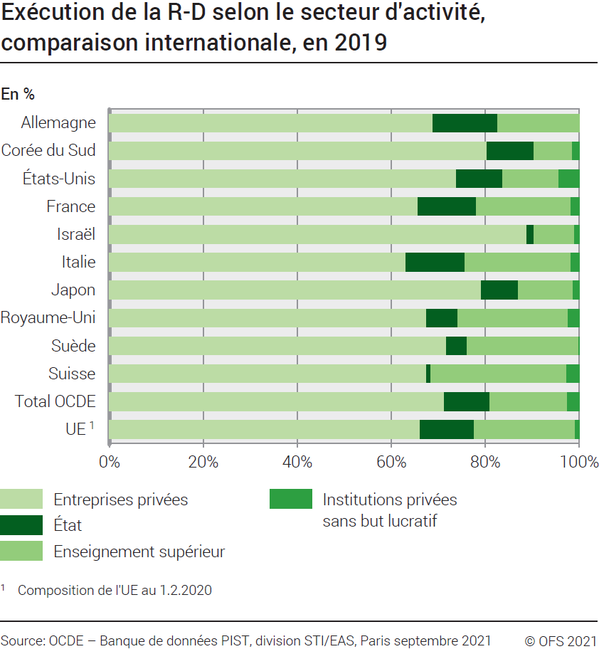
Ind20202_G210 - Dépenses de R-D |  |  |  | Retour à l'index

Exécution de la recherche et développement (R-D) selon le secteur d'activité, comparaison internationale, en 2019
En %

Pays | Entreprises privées | Etat | Enseignement supérieur | Institutions privées sans but lucratif
Allemagne | 68.9 | 13.7 | 17.4 | ..
Corée du Sud | 80.3 | 10.0 | 8.3 | 1.4
Etats-Unis | 73.9 | 9.9 | 12.0 | 4.3
France | 65.8 | 12.4 | 20.1 | 1.8
Israël | 88.9 | 1.5 | 8.7 | 1.0
Italie | 63.2 | 12.6 | 22.5 | 1.8
Japon | 79.2 | 7.8 | 11.7 | 1.3
Royaume-Uni | 66.6 | 6.6 | 23.1 | 2.3
Suède | 71.7 | 4.5 | 23.7 | 0.1
Suisse | 67.5 | 0.9 | 28.9 | 2.7
Total OCDE | 71.2 | 9.7 | 16.5 | 2.5
UE 1 | 66.2 | 11.4 | 21.6 | 0.8

1 Composition de l'UE au 1.2.2020
Source: OCDE, banque de données PIST, Division STI / EAS, Paris, septembre 2021
OFS - Recherche et développement (R-D) synthèse suisse (RD suisse)
© OFS

